Hoja1
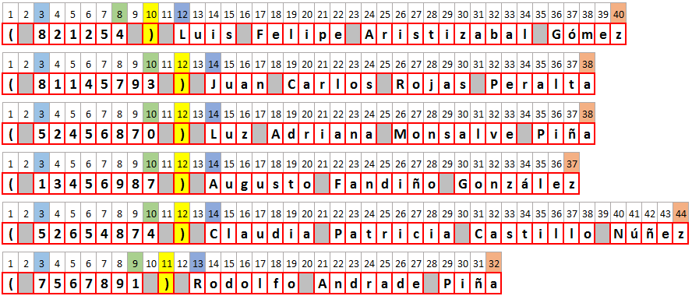
Módulo de Excel Intermedio - Profundización
Profundización en funciones de texto EXTRAE, ENCONTRAR y LARGO, versus la herramienta de Excel TEXTO EN COLUMNAS.
Actividad
1- Separe los números de identificación de los nombres en dos columnas diferentes, usando:
- Funciones fx de la categoría TEXTO para los textos del rango A5 a A10...
- La herramienta TEXTO EN COLUMNAS para los textos del rango A13 a A18, usando a B13 como celda DESTINO.
Tenga en cuenta que la imagen de la parte inferior le puede servir de ayuda.
LISTA DE ASISTENTES | Usar la función ENCONTRAR para encontrar el ")" | Extraer la IDENTIFICACIÓN | Extaer los nombres y los apellidos | Función fx LARGO para contar los caracteres
( 821254 ) Luis Felipe Aristizabal Gómez | 8 | 821254 | Luis Felipe Aristizabal Gómez
( 81145793 ) Juan Carlos Rojas Peralta | 10 | 81145793 | Juan Carlos Rojas Peralta
( 52456870 ) Luz Adriana Monsalve Piña | 10 | 52456870 | Luz Adriana Monsalve Piña
( 13456987 ) Augusto Fandiño González | 10 | 13456987 | Augusto Fandiño González
( 52654874 ) Claudia Patricia Castillo Núñez | 10 | 52654874 | Claudia Patricia Castillo Núñez
( 7567891 ) Rodolfo Andrade Piña | 9 | 7567891 | Rodolfo Andrade Piña

 | Nombre y Apellidos | Número de identificación
 | Luis Felipe Aritizabal Gómez | 821254
 | Juan Carlos Rojas Peralta | 81145793
 | Luz Adriana Monsalve Piña | 52456870
 | Augusto Fandiño González | 13456987
 | Claudia Patricia Castillo Núñez | 52654874
 | Rodolfo Andrade Piña | 7567891

Imagen de ayuda

